КП
№ п/п | Наименование | фото | Арт. | Упаковка | Цена поставки Экогарант | РЦ
 |  |  |  |  | 50%
1 | Чистящее средство с усиленной формулой Ревизорро PRO СТОП-ЖИР (для удаления застарелых жировых загрязнений, пригаров) | 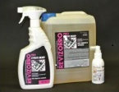 | RP100 | 100 мл с распылителем | 83.91 | 126
2 |  |  | RP750 | 750 мл, с распылителем | 236.13 | 354
3 |  |  | RP5000 | Канистра 5 л | 1014.78 | 1,522
4 | Универсальное чистящее средство Ревизорро Total (для деликатного очищения поверхностей от пятен, безопасен для лакокрасочного покрытия) | 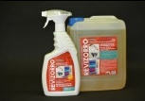 | RT750 | Флакон 750 мл с распылителем | 236.13 | 354
5 |  |  | RT5000 | Канистра 5 л | 1057.10 | 1,586
6 | Средство для мытья посуды гипоаллергенное Ревизорро Dishes концентрированное | 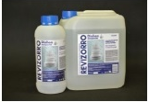 | RD1000 | Флакон 1 л | 109.18 | 164
7 |  |  | RD5000 | Канистра 5 л | 506.97 | 760
8 | Мультифункциональное чистящее средство Ревизорро MULTI концентрат (для мытья водостойких поверхностей) | 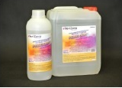 | RM5000 | Канистра 5 л | 1099.42 | 1,649
9 |  |  | RM1000 | Флакон 1л | 253.06 | 380
Жидкое средство для стирки Ревизорро
10 | Жидкое средство для стирки черного белья Ревизорро Enzym Wash | 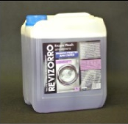 | REWB5000 | Канистра 5л | 718.56 | 1,078
11 |  |  | REWB20L | Канистра 20л | 2115.05 | 3,173
12 | Жидкое средство для стирки цветного белья Ревизорро Enzym Wash | 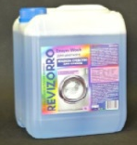 | REWC5000 | Канистра 5л | 718.56 | 1,078
13 |  |  | REWC20L | Канистра 20л | 2115.05 | 3,173
14 | Жидкое средство для стирки белого белья Ревизорро Enzym Wash | 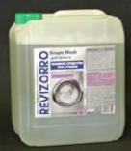 | REWW5000 | Канистра 5л | 718.56 | 1,078
15 |  |  | REWW20L | Канистра 20л | 2115.05 | 3,173
Средство для мытья посуды в посудомоечных машинах
21 | Ревизорро CLEANmatic Концентрированное щелочное средство предназначено для мытья посуды в профессиональных посудомоечных машинах (2-4 мл средства на 1л) | 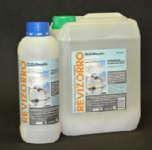 | RC1000 | Флакон 1л | 253.06 | 380
21 |  |  | RC5000 | Канистра 5л | 1099.42 | 1,649

22 | Помпа-дозатор для удобства использования жидкого мыла прямо из 5л канистры (дозировка 30мл) | 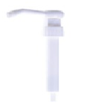 |  |  | 135.00 | 199

